Sheet1
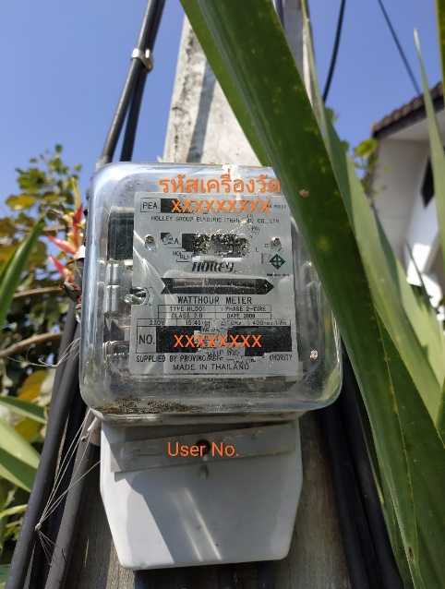
รหัสการไฟฟ้า (PEA Code) | สายจดหน่วย (MRU) | หมายเลขผู้ใช้ไฟฟ้า (CA/Ref.No1) | เลขที่เอกสาร (Doc No./Ref No.2) | ประจำเดือน (Bill Period) | รหัสเครื่องวัด (PEA No.) | User No. | ประเภท (Type) | ตัวคูณ (Multiplier) | วันที่อ่านหน่วย (Meter Reading Date) | วันที่พิมพ์ (Printing Date)
K17101 | KHUY0012 | 20008237561 | 000037911969 | 02/2563 | 24291468 | 123000 | 1125 | 0.0000 | 2020-02-16 | 242204
 |  |  |  |  |  |  |  | เลขครั้งหลัง (Recent Reading) | 41377.000
 |  |  |  |  |  |  |  | เลขครั้งก่อน (Previous Reading) | 41029.000
 |  |  |  |  |  |  |  | จำนวนที่ใช้ (Consumption) | 348.000
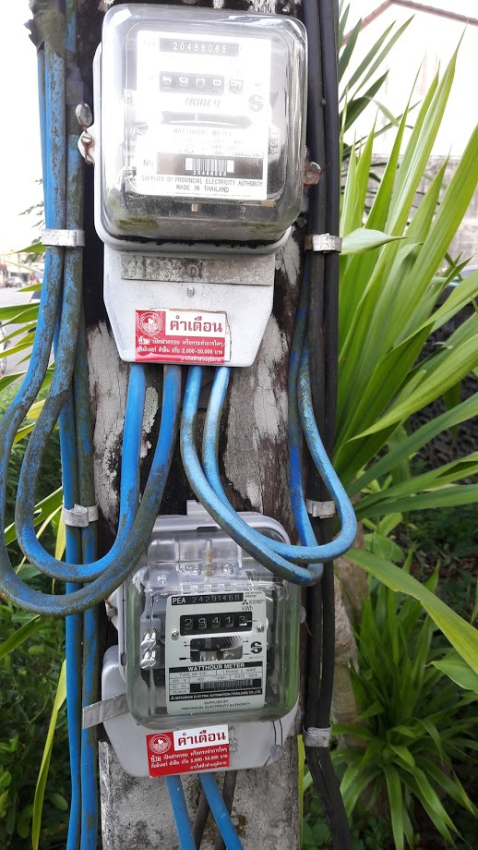
 | ขนาดมิเตอร์การไฟฟ้าส่วนภูมิภาค
 | 5(15)A | 1 เฟส 2 สาย
 | 15(45)A | 1 เฟส 2 สาย | ที่บ้าน
 | 30(100)A | 1 เฟส 2 สาย
 | 15(45)A | 3 เฟส 4 สาย
 | 30(100)A | 3 เฟส 4 สาย

